Projektrahmendaten
 | test in Buxtehude

 |  |  |  | ÜBERSICHTSKARTE
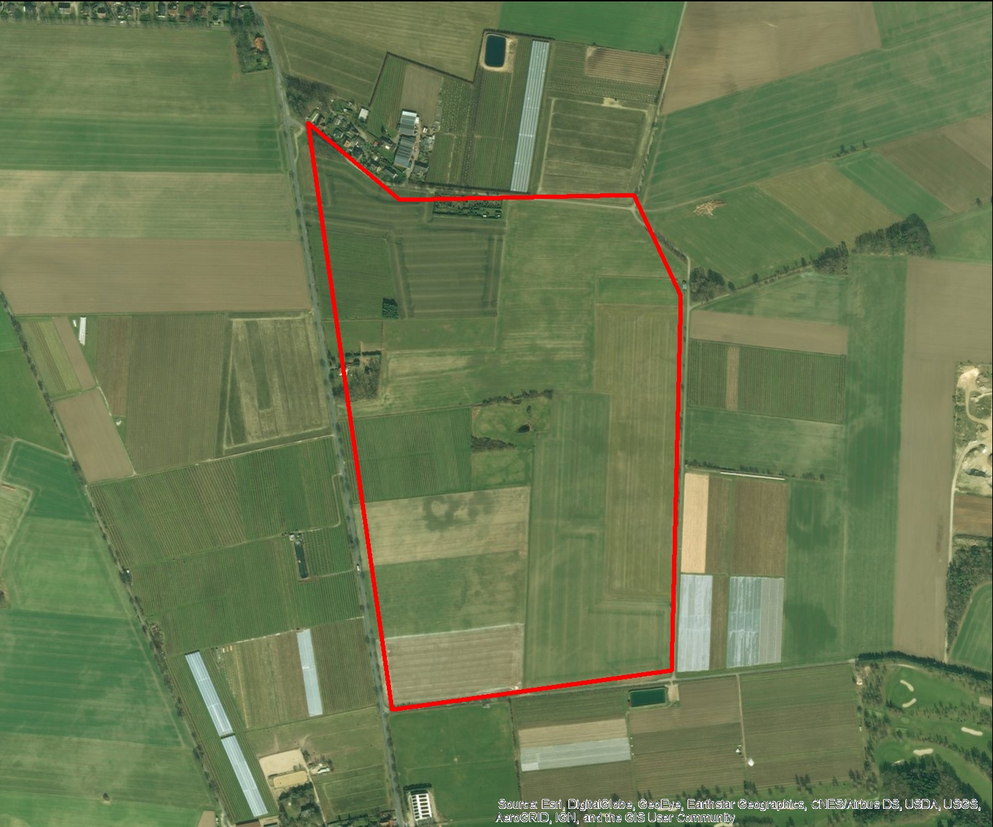

REGIOPROJEKTCHECK
Folgeabschätzung von Bauprojekten
Exportdatum |  |  | 2016-12-29 18:15
Thema |  |  | Erreichbarkeit

RAHMENDATEN
Fläche des Plangebiets |  | 50.772193735 | ha
Realisierungszeitraum |  |  | 2016 - 2050

Wohnnutzung (Wohneinheiten) |  | 620 | WE
Gewerbe (Arbeitsplätze) |  |  | ca. 28
Einzelhandel (Verkaufsfläche) |  | 9354 | m²

FLÄCHENBILANZ
 | Landwirtschaft | Brachfläche | Lärmschutzanlage | Gewerbe | Erschließung | Soziale Infrastruktur | Einzelhandel | Wohnen | Grünflaeche | Natur
 |  |  |  | 0.071 | 0.05 | 0.019 |  | 0.639 | 0.152 | 0.019

Methodik_
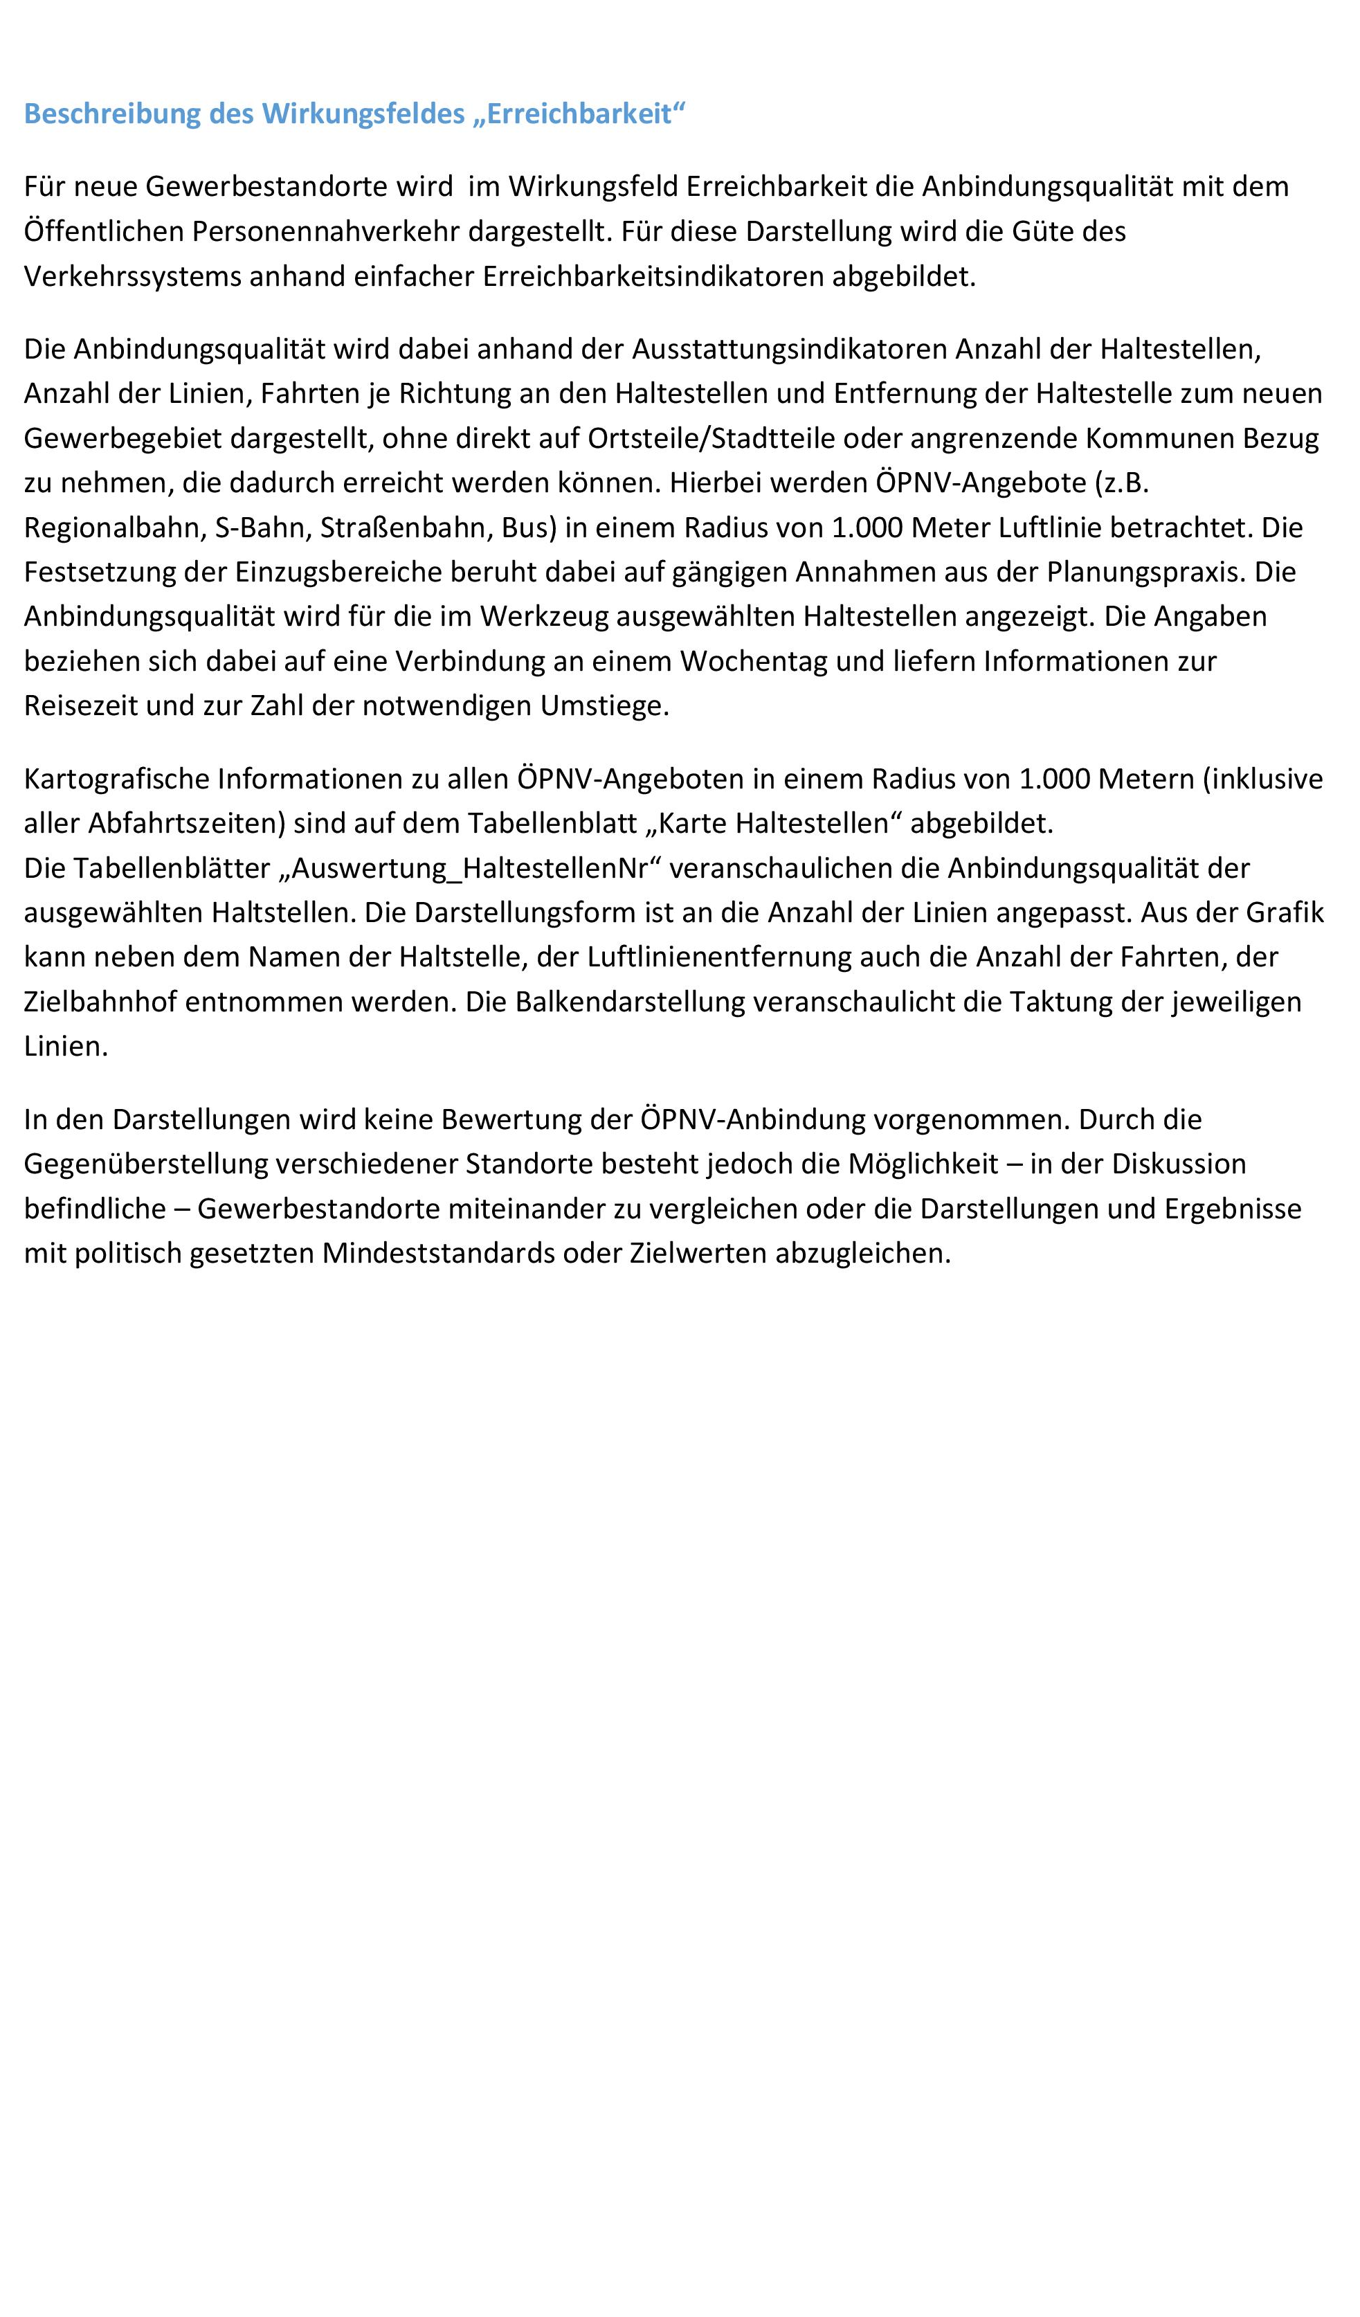

Methodik_Haltestellen
